Maio de 2026
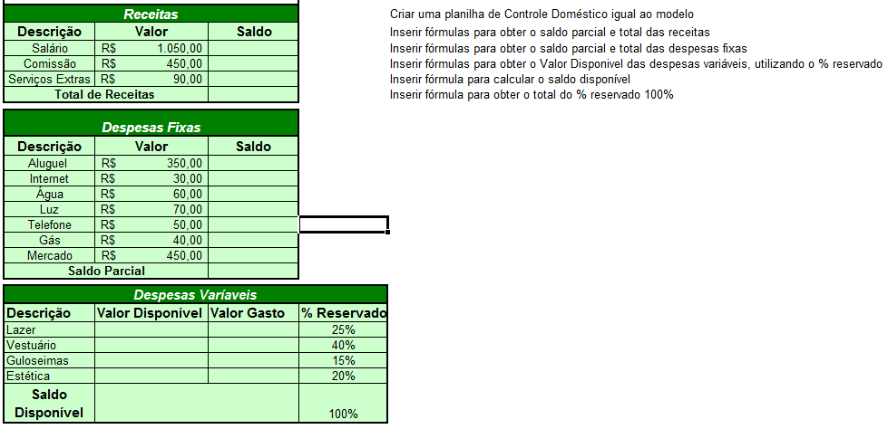
Receitas |  |  |  |  | Legenda
Data | Descrição | Valor | Saldo |  | Preencher Automático
2026-05-05 | Salário | R$ 1,050.00 | R$ 1,050.00 |  | Preencher Manual
2026-05-06 | Comissão | R$ 450.00 | R$ 1,500.00
2026-05-07 | Jequiti e Avon | R$ 90.00 | R$ 1,590.00 |  | Fórmulas no Excel | Operadores
2026-05-08 | Total de Receitas | R$ 1,590.00 | R$ 1,590.00 |  | Exponenciação | ^
 |  |  |  |  | Multiplicação ou vezes | *
Despesas Fixas |  |  |  |  | Divisão ou dividir | /
Data | Descrição | Valor | Saldo | 12500 | Adição ou somar | +
2026-05-07 | Aluguel | R$ 350.00 | R$ 1,240.00 |  | Subtração ou menos | -
2026-05-08 | Internet | R$ 30.00 | R$ 1,210.00
2026-05-09 | Água | R$ 60.00 | R$ 1,150.00 |  | Obter o total das Receitas
2026-05-10 | Luz | R$ 70.00 | R$ 1,080.00 |  | Calculadora
2026-05-11 | Telefone | R$ 50.00 | R$ 1,030.00 |  | 1050+450+90= | 1590 | 1740
2026-05-12 | Gás | R$ 40.00 | R$ 990.00 |  | Excel
2026-05-13 | Mercado | R$ 450.00 | R$ 540.00 |  | =1050+450+90 enter | 1590 | fórmula manual
2026-05-14 | Saldo Parcial | R$ 540.00 |  |  | =C3+C4+C5 enter | 1590 | fórmula automática

Despesas Variáveis
Data | Descrição | Valor Disponível | Valor Gasto | % Reservado
2026-03-25 | Lazer | R$ 81.00 | R$ 80.00 | 15%
2026-03-26 | Vestuário | R$ 81.00 | R$ 70.00 | 15%
2026-03-27 | Guloseimas | R$ 135.00 | R$ 120.00 | 25%
2026-03-28 | Estética | R$ 135.00 | R$ 130.00 | 25%
2026-03-29 | Poupança | R$ 108.00 | R$ 100.00 | 20%
2026-03-30 | Saldo Disponível | R$ 540.00 | R$ 500.00 | 100%
2026-03-31 | Saldo Final | R$ 40.00

